zon op Leiderdorp
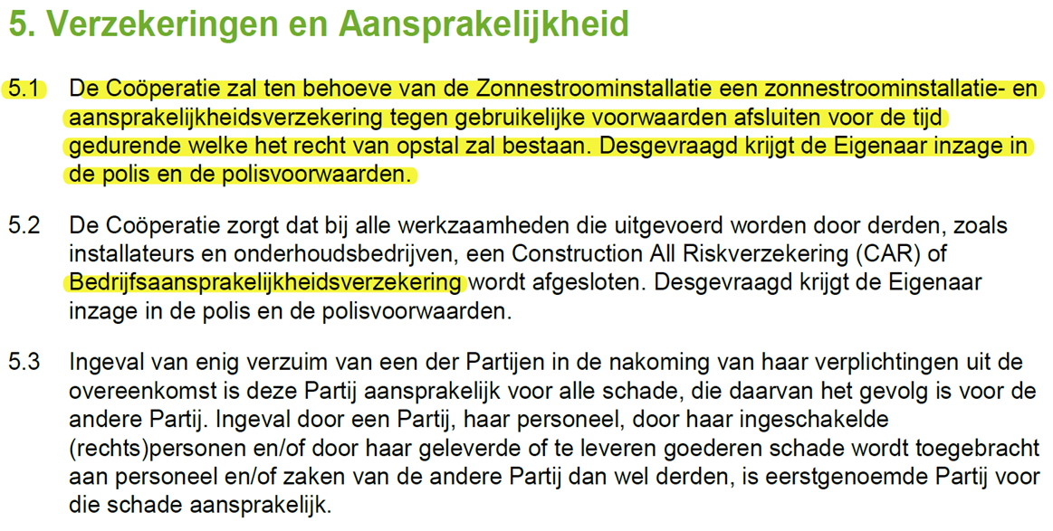
Verzekering en Aansprakelijkheid zonnepanelen via Zon op Leiderdorp

